様式2
 |  |  |  |  |  | 様式２

グループ構成表

 |  | 事業名称： | 岸和田市貝塚市古紙回収ステーション設置事業

 | 標記事業の提案書に基づく選定の参加に関しまして、以下の構成員で申請いたします。

 |  |  |  |  |  | 令和 年 月 日

 |  | 岸和田市長 様
 |  | 貝塚市長 様

商業登記簿謄本の内容と一致させること
 |  | 代表者：
 |  |  |  | 所在地 | ▽▽▽▽▽▽▽▽▽▽▽
 |  |  |  | 商号又は名称 | ◇◇◇◇◇◇◇◇◇◇◇
 |  |  |  | 代表者氏名 | ◎◎◎ ◎◎◎
 |  |  |  | 電話番号 | □□-□□□□-□□□□
 |  |  |  | ＦＡＸ番号 | △△-△△△△-△△△△
 |  |  |  | 担当役割 | ［事業役割 ・ 設計役割 ・ 建設役割］

商業登記簿謄本の内容と一致させること
 |  | その他企業グループ構成員：
 |  |  |  | 所在地
 |  |  |  | 商号又は名称
 |  |  |  | 代表者氏名
 |  |  |  | 担当役割 | ［事業役割 ・ 維持役割 ・ 回収役割］

商業登記簿謄本の内容と一致させること
 |  |  |  | 所在地
 |  |  |  | 商号又は名称
 |  |  |  | 代表者氏名
 |  |  |  | 担当役割 | ［事業役割 ・ 維持役割 ・ 回収役割］

商業登記簿謄本の内容と一致させること
 |  |  |  | 所在地
 |  |  |  | 商号又は名称
 |  |  |  | 代表者氏名
 |  |  |  | 担当役割 | ［事業役割 ・ 維持役割 ・ 回収役割］

様式3
様式３
企業状況表

住 所
商号または名称
代 表 者 名
地方自治方施行令（昭和22年政令第16号）第167条 の11において準用する第167条の4の規定に該当する。 |  | 有 無
 | （ | 有の場合の理由 | ）
公表の日から提案書提出日までの期間に大阪府入札 参加停止要綱に基づく入札参加停止の措置を受けて いる、又は同要綱別表に掲げる事項に該当する。 |  | 有 無
 | （ | 有の場合の理由 | ）
公表の日から提案書提出日までの期間に建設業法 （昭和24年法律第100号）第28条第3項若しくは 第5項の規定による営業停止の処分を受けている。 |  | 有 無
 | （ | 有の場合の理由 | ）
公表の日から提案書提出までの期間に、大阪府暴力団 排除条例により制限を受けている者。 又は暴力団員が経営する建設業者又は暴力団員が実質的に経営を支配する建設業者及びこれらに準ずる。 |  | 有 無
民事再生法（平成11年法律第225号）第21条の規定に よる民事再生手続の申し立てをしている。 |  | 有 無
 | （ | 有の場合の理由 | ）
会社更生法（平成14年法律第154号）第17条第1項又は 第2項の規定による更生手続開始の申立て（同法附則 第2条の規定によりなお従前の例によることとされる 更生事件（以下「旧更生事件」という。）に係る同法 による改正前の会社更生法（昭和27年法律第172号。 以下「旧法」という。）第30条第1項又は第2項の規定 による更生手続開始の申立てを含む。以下「更生手続 開始の申立て」という。）をしている又は更生手続 開始の申立てをなされている。 |  | 有 無
 | （ | 有の場合の理由 | ）

注）必要事項を記入し、対応する部分には○を付ける
 |  |  | (企業名： )

様式６
様式６
提 案 提 出 届

 | １．事業名称： | 岸和田市貝塚市古紙回収ステーション設置事業
 | ２．提案要請番号： |  | *

 | 標記事業に関しまして、下記の提案書類を提出いたします。

 |  |  |  |  | 令和 年 月 日

 | 岸和田市長 様
 | 貝塚市長 様

 |  |  |  | 提出者名（企業名又はグループの代表企業名）：
 |  |  |  | 所在地*1
 |  |  |  | 商号又は名称*2
 |  |  |  | 代表者氏名

 |  |  |  | 事務担当責任者氏名
 |  |  |  | 所属 職名
 |  |  |  | 電話番号
 |  |  |  | メールアドレス

記

 |  |  |  | 提案基本方針（様式７-1~6）

 |  |  |  |  |  | 以上

 | *1：グループで参加の場合は、グループの代表企業名

 |  |  |  |  |  | 岸和田市貝塚市古紙回収ステーション設置事業

様式7-6
 |  | 様式７-６
1.提案基本方針
・古紙回収ステーション設置場所について
 | 提案する古紙回収ステーションの設置箇所図を示す。
 | 書式の仕様は、原則A4縦（枚数は自由）
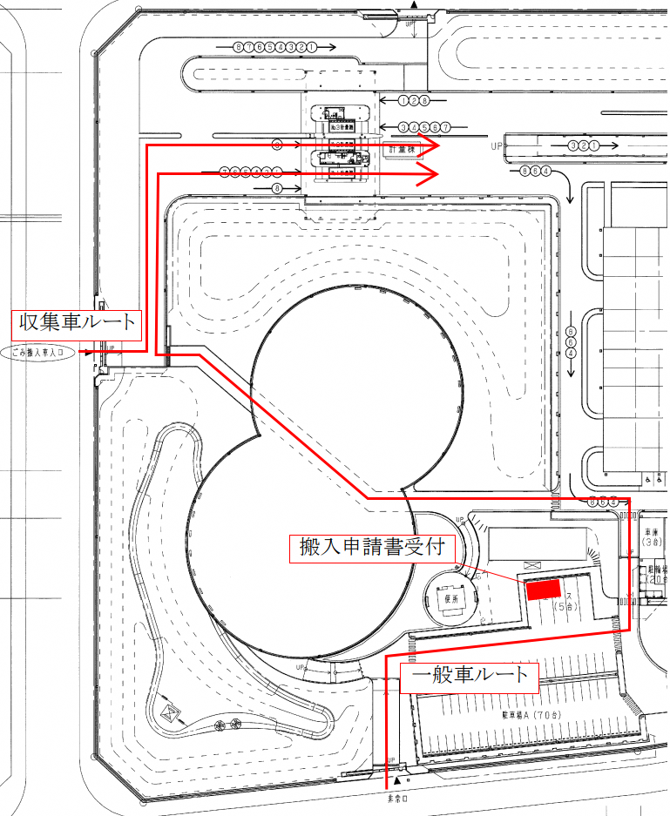

 |  | 岸和田市貝塚市古紙回収ステーション設置事業

・古紙回収ステーションの構造等を示す。

 |  | 岸和田市貝塚市古紙回収ステーション設置事業

